Noyau
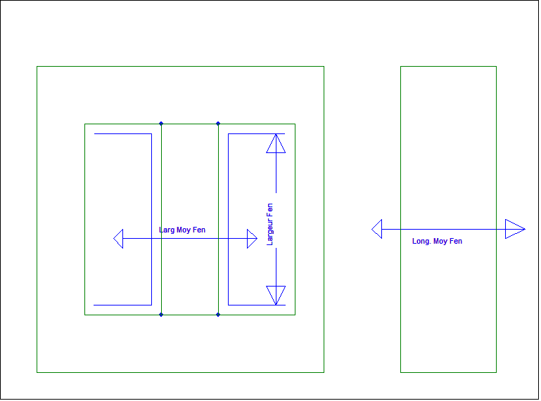
 | Ae min (mm²) | Ae | Aw | Ae*Aw | le | Ve | µe | Al calculé | øint | Al | K1 | K2 | K3 (100°C) | K4 (100°C) | Largeur Fen | Larg Moy Fen | Long Moy Fen
ETD29/16/10 | 71 |  | 97 | 6887 | 70.4 | 5350.00 | 1670 | 2116.469551 | 9.8 | 2250 | 124 | -0.700 | 176 | -0.873
ETD34/17/11 | 91.6 | 96.77 | 122 | 11175 | 78.6 | 7630.00 | 1710 | 2504.257033 | 11.1 | 2650 | 154 | -0.713 | 222 | -0.873
ETD39/20/13 | 123 | 128.67 | 178 | 21894 | 92.2 | 11500.00 | 1650 | 2766.100777 | 12.8 | 2800 | 196 | -0.734 | 280 | -0.873
ETD44/22/15 | 172 | 173 | 210 | 36120 | 103.0 | 17800.00 | 1720 | 3609.354449 | 15.2 | 3600 | 262 | -0.740 | 382 | -0.873
ETD49/28/16 | 209.0 |  | 269.4 | 56304.6 | 114.0 | 24100.00 | 1680.00 | 3870.442149 | 16.70 | 3900 | 314 | -0.741 | 460 | -0.873
ETD54/28/19 | 280.0 |  | 315.6 | 88368 | 127.0 | 35600.00 | 1650.00 | 4571.388365 | 19.30 | 4600 | 393 | -0.779 | 603 | -0.873
ETD59/31/22 | 368.0 |  | 365.6 | 134540.8 | 139.0 | 51200.00 | 1660.00 | 5522.693871 | 22.10 | 5500 | 508 | -0.708 | 783 | -0.873
EFD10/5/3 | 6.5 |  | 11.6 | 75.4 | 23.1 | 166 | 1150 | 406.6390491 | 1.45 | 470
EFD15/8/5 | 12.2 |  | 18.1 | 220.82 | 34.0 | 510.00 | 1480 | 667.3481994 | 2.4 | 820 | 30 | -0.676 | 33 | -0.873
EFD20/10/7 | 31 |  | 28.1 | 871.1 | 47.0 | 1460.00 | 1510 | 1251.557039 | 3.6 | 1250 | 61 | -0.699 | 76 | -0.873
EFD25/13/9 | 57 |  | 40.7 | 2319.9 | 57.0 | 3310.00 | 1640 | 2060.884781 | 5.2 | 2100 | 103 | -0.734 | 138 | -0.873
EFD30/15/9 | 69 |  | 52.3 | 3608.7 | 68.0 | 4690.00 | 1690 | 2154.947761 | 4.9 | 2150 | 125 | -0.712 | 161 | -0.873
EPC30-Z | 61 | 61 | 111.8 | 6819.8 | 82.0 | 4190.00 | 1690 | 1579.837984 | 15 | 1570
RM10 | 90 |  | 41.5 | 3735 |  |  |  | #DIV/0! | 10.9 | 4200
RM12 | 125 |  | 73 | 9125 |  |  |  | #DIV/0! | 12.8 | 5300
PM50/39 | 280 | 370 | 154 | 43120 | 84 | 31000 | 1340 | 5612.978874 | 20 | 7400
PQ26/25 | 108.7 | 122.2 | 47 | 5108.9 | 53.6 | 6530 | 1980 | 5045.913586 | 12 | 5700
PQ32/30 | 127.5 | 153.8 | 104 | 13260 | 67.8 | 10440 | 1760 | 4159.135053 | 13.45 | 5000
PQ 35/35 | 161 | 171 | 220.625 | 35520.625 | 79.7 | 13650 | 1750 | 4442.377567 | 14.35 | 5700
PQ40/40 | 174 | 189 | 309 | 53766 | 93 | 17580 | 2145 | 5043.168284 | 14.9 | 4300 |  |  |  |  | 25.4 | 25.95 | 25.95
PQ50/50 | 314 | 332 | 340 | 106760 | 113 | 37630 | 2230 | 7786.923922 | 20 | 6500 |  |  |  |  | 30 | 27.35 | 27.35
PQ65/54 | 597 |  | 532 | 317604 | 123 | 73552 | 2250 | 13723.3962 | 26 | 13500
EP20 | 60 | 78 | 35.4 | 2124 | 40 | 3120 | 1630 | 3072.477615 | 16.1 | 4000
Test | 150 | 150 | 140 | 21000 | 90 | 13500 |  | #DIV/0! | 10
ER32/5/21 | 98.5 | 100.5 | 49.95 | 4920.075 | 38.3 | 3847 | 1350 | 4362.95857 | 29.7 | 5000
E43/10/28 | 229 | 229 |  |  | 50.4 | 11500 | 2000 | 11419.43996 | 8.1 | 11060
E5,3/2,7/2 | 2.63 | 2.66 | 1.5 | 3.945 | 12.5 | 33.3 | 990 | 261.7524733 | 1.4 | 265
E13/7/4 | 12.2 |  | 11.6 | 141.52 | 29.6 | 367.00 | 1620.00 | 839.0599622 | 3.70 | 850 | 28.4 | -0.676 | 32.1 | -0.873
E16/8/5 | 19.4 | 20.1 | 22.3 | 432.62 | 37.6 | 756.00 | 1490.00 | 966.0731622 | 4.70 | 1000 | 42.2 | -0.701 | 50.4 | -0.873
E20/10/6 | 31.9 | 34.81 | 34 | 1084.6 | 46.3 | 1490 | 1680 | 1454.550613 | 5.9 | 1470 | 61.6 | -0.737 | 78.4 | -0.873
E25/13/7 | 51.5 | 56.25 | 61 | 3141.5 | 57.5 | 3020 | 1620 | 1823.32574 | 7.5 | 1850 | 90 | -0.731 | 125 | -0.873 | 15.6 | 13.45 | 13.45
E30/15/7 | 49 | 60 | 90 | 4410 | 67 | 4000 | 1690 | 1553.165896 | 7.2 | 1900 | 90 | -0.708 | 140 | -0.873 | 17.4
E32/16/9 | 81.4 | 83 | 108.5 | 8832 | 74 | 6140 | 1630 | 2253.150251 | 9.5 | 2300 | 145 | -0.748 | 191 | -0.873
E32/16/11 | 95 | 97 | 108.5 | 10308 | 74 | 7187 | 1750 | 2823.187993 | 9.5 | 2900 | 165 | -0.711 | 223 | -0.873
E36/18/11 | 112 | 120 | 122.55 | 13726 | 81 | 9670 | 1680 | 2919.121352 | 10.2 | 3100 | 182 | -0.749 | 273 | -0.873
E42/21/15 | 175 | 178 | 256 | 44800 | 97 | 17300 | 1690 | 3831.447535 | 12.2 | 3950 | 272 | -0.741 | 396 | -0.873
E42/21/20 | 229 | 244 | 172 | 39388 | 97 | 22700 | 1690 | 5013.7227747 | 12.2 | 5200 | 354 | -0.770 | 521 | -0.873 | 26.1 | 22.05 | 29.85
E55/28/21 | 351 | 361.2 | 290 | 101790 | 124 | 43900 | 1780 | 6331.626639 | 17.2 | 6400 | 496 | -0.764 | 765 | -0.873 | 37 | 28.95 | 32.93
E55/28/25 | 420 | 430 | 289 | 121380 | 124 | 52100 | 1740 | 7406.051327 | 17.2 | 7300 | 596 | -0.769 | 905 | -0.873
E65/32/27 | 529 | 535 | 394 | 208426 | 147 | 78600 | 1700 | 7687.712308 | 20 | 7900 | 716 | -0.762 | 1131 | -0.873
E70/33/32 | 676 | 704 | 569 | 384644 | 149 | 102000 | 1700 | 9692.129604 | 22 | 9700 | 903 | -0.789 | 1438 | -0.873 | 40.4
 |  |  |  |  |  |  |  |  |  |  |  |  |  |  |  | ep carcasse | S bobinage | Lspprim | Lspsec | Lspnoysup | AP (cm4) | Rth (°C/W) | Sech (mm²) | Htot (mm)
 |  |  |  |  |  |  |  |  |  |  |  |  |  | 6 |  | 1.7 | 11.6 | 28 | 35 | 4 | 0.02 | 94 | 620 | 9.5
 |  |  |  |  |  |  |  |  |  |  |  |  |  | L carcasse |  | 3.2 | 43.2 | 45 | 60 | 6 | 0.14 | 46 | 1310 | 13.5
1 | 3 | 5 |  | 2 | 4 |  |  | 14 |  | 15 | 16 | 17 | 18 | 6.8 |  | 3.8 | 57.8 | 54 | 70 | 8 | 0.32 | 40 | 2190 | 20.0
Noyau | Seff (mm²) | Awin (mm²) |  | Leff (mm) | Vmag (cm³) |  |  | Al (nH/sp²) |  | K1 | K2 | K3 (100°C) | K4 (100°C) | 13.5 |  | 4.5 | 77.4 | 57 | 77 | 8 | 0.46 | 23 | 2920 | 20.0
E13/7/4 | 13.0 | 53.4 | 694.2 | 29.6 | 0.38 |  |  | 850 |  | 28.4 | -0.676 | 32.1 | -0.873 | 15.2 |  | 5.4 | 108.5 | 60 | 70 | 10 | 1.05 | 21 | 4800 | 22.5
E20/10/5 | 32.1 | 57.4 | 1842.54 | 46.3 | 1.49 |  |  | 1470 |  | 61.6 | -0.737 | 78.4 | -0.873 | 17.2 |  | 5.7 | 122.6 | 66 | 86 | 12 | 1.47 | 18 | 5190 | 32.0
E25/13/7 | 55.0 | 95.3 | 5241.5 | 57.5 | 3.16 |  |  | 1850 |  | 90 | -0.731 | 125 | -0.873 | 20.1 |  | 6.7 | 174.2 | 94 | 122 | 16 | 3.17 | 19 | 7455 | 34.0
E30/15/7 | 59.7 | 129 | 7701.3 | 66.9 | 3.99 |  |  | 1900 |  | 90 | -0.708 | 140 | -0.873 | 21.5 |  | 6.7 | 174.2 | 104 | 133 | 20 | 4.11 | 15 | 8220 | 40.0
E32/16/11 | 97.0 | 148 | 14356 | 74.0 | 7.18 |  |  | 2900 |  | 165 | -0.711 | 223 | -0.873 | 26.0 |  | 8.2 | 272.2 | 122 | 155 | 21 | 9.64 | 11 | 12900 | 43.5
E36/18/11 | 120.0 | 170 | 20400 | 81.0 | 9.72 |  |  | 3100 |  | 182 | -0.749 | 273 | -0.873 | 26.0 |  | 8.2 | 272.2 | 130 | 163 | 25 | 11.43 | 8 | 14200 | 50.0
E42/21/15 | 182.0 | 275 | 50050 | 97.0 | 17.65 |  |  | 3950 |  | 272 | -0.741 | 396 | -0.873 | 33.2 |  | 10.5 | 417.9 | 149 | 191 | 28 | 22.98 | 6.5 | 23800 | 53.0
E42/21/20 | 236.0 | 275 | 64900 | 97.0 | 22.89 |  |  | 5200 |  | 354 | -0.770 | 521 | -0.873 | 33.2 |  | 11.0 | 448.8 | 155 | 200 | 32 | 30.65 | 5.5 | 32500 | 59.0
E55/28/21 | 354.0 | 395 | 139830 | 123.0 | 43.54 |  |  | 6400 |  | 496 | -0.764 | 765 | -0.873 | 39.8 |  | 2.0 | 17.8 | 26 | 30 | Non | 0.03 | 75 | 590 | 8.3
E55/28/25 | 420.0 | 395 | 165900 | 123.0 | 51.66 |  |  | 7300 |  | 596 | -0.769 | 905 | -0.873 | 40.8 |  | 2.3 | 30.4 | 33 | 38 | Non | 0.09 | 45 | 1066 | 10.0
E65/32/27 | 550.0 | 537 | 295350 | 146.0 | 80.30 |  |  | 7900 |  | 716 | -0.762 | 1131 | -0.873 | 9.2 |  | 2.5 | 40.2 | 41 | 47 | Non | 0.23 | 30 | 1705 | 12.6
E70/33/32 | 683.0 | 572 | 390676 | 149.0 | 101.77 |  |  | 9700 |  | 903 | -0.789 | 1438 | -0.873 | 13.5 |  | 2.6 | 51.3 | 48 | 55 | Non | 0.35 | 25 | 2346 | 12.6
EFD15 | 15.0 | 31 | 465 | 34.0 | 0.51 |  |  | 780 |  | 30 | -0.676 | 33 | -0.873 | 16.4 |  | 4.9 | 93.1 | 53 | 61 | Non | 0.71 | 28 | 2870 | 28.0
EFD20 | 31.0 | 50 | 1550 | 47.0 | 1.46 |  |  | 1200 |  | 61 | -0.699 | 76 | -0.873 | 20.1 |  | 5.8 | 121.8 | 61 | 70 | Non | 1.19 | 20 | 3690 | 35.0
EFD25 | 58.0 | 68 | 3944 | 57.0 | 3.31 |  |  | 2000 |  | 103 | -0.734 | 138 | -0.873 | 19.0 |  | 6.9 | 178.0 | 70 | 80 | Non | 2.23 | 16 | 4920 | 38.0
EFD30 | 69.0 | 87 | 6003 | 68.0 | 4.69 |  |  | 2050 |  | 125 | -0.712 | 161 | -0.873 | 21.0 |  | 7.1 | 210.2 | 78 | 90 | Non | 3.64 | 11 | 6400 | 40.5
ETD29 | 76.0 | 147 | 11172 | 72.0 | 5.47 |  |  | 2200 |  | 124 | -0.700 | 176 | -0.873 | 25.8 |  | 8.3 | 269.8 | 87 | 100 | Non | 5.69 | 8 | 7790 | 43.0
ETD34 | 97.6 | 188 | 18348.8 | 78.6 | 7.67 |  |  | 2600 |  | 154 | -0.713 | 222 | -0.873 | 29.6 |  | 8.6 | 316.5 | 97 | 110 | Non | 8.86 | 6 | 10179 | 46.8
ETD39 | 125.0 | 257 | 32125 | 92.2 | 11.53 |  |  | 2700 |  | 196 | -0.734 | 280 | -0.873 | 32.7 |  | 8.9 | 366.7 | 107 | 121 | Non | 13.49 | 4 | 13223 | 50.1
ETD44 | 173.0 | 302 | 52246 | 103.0 | 17.82 |  |  | 3500 |  | 262 | -0.740 | 382 | -0.873 | 36.8
ETD49 | 211.0 | 373 | 78703 | 114.0 | 24.05 |  |  | 3800 |  | 314 | -0.741 | 460 | -0.873 | 41.2
ETD54 | 280.0 | 441 | 123480 | 127.0 | 35.56 |  |  | 4450 |  | 393 | -0.779 | 603 | -0.873
ETD59 | 368.0 | 497 | 182896 | 139.0 | 51.15 |  |  | 5300 |  | 508 | -0.708 | 783 | -0.873

Fil émaillé | Diamètre Fil | Nbre Fil //
Meplat | Largeur | Epaisseur | Nbe Meplat //
Fil Litz Rond | Diamètre Fil | Nbre Fil //
Fil Litz C | Diamètre Fil | Nbre Fil //

Self
Circuit mag. : | E55/28/25 |  | Calcul de Self | Caractéristique du cuivre
Nb noyau E : | 1 |  |  | r cuivre à 0°C | 1.72E-08 | W.m
Bsat : | 0.310 | @ 100°C |  | a cuivre | 0.0041 | °C^-1
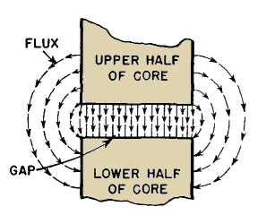
F : | 100000.000 | Hz |  | q cuivre | 25 | °C
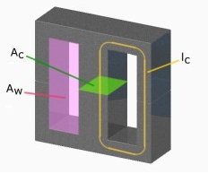
μo | 1.256637061E-06 |  |  | r cuivre à q°C | 1.8963E-08 | W.m
μe | 1740
AeAw noyau : | 121380 | cm4 |  | Bobinage |  |  | Pertes dans le Noyau
AeAw réel : | 121380 | cm4 |  | Diamètre Fil | 0.071 | mm
le : | 124 | mm |  | Nbre Fil // | 800
Ae min : | 420 | mm² |  | Type | Fil émaillé
Ae : | 430 | mm² |  | Nbre couche P | 4 |  | Pc:Perte core relative en kW/m3
Ve : | 52100 | cm³ |  | Larg. Fenêtre Wfe |  | mm | F: Fréquence de découpage en kHz
Al : | 7300 | nH/sp² |  | Sp | 3.167 | mm² | B: Induction max en Tesla
K1 : | 596 |  |  | Equ Carré | 1.780 | mm
K2 : | -0.769 |  |  | Longueur | 1.297 | m
Ae*n*Bsat
Isat= -----------------
L
K3 : | 905
K4 : | -0.873 |  |  | Caractéristique Thermique
øint | 17.2 | mm |  | Rth ferrite | 8.32 | °C/W
Reluct. Ferrite | 136986.30 | H-1
Hauteur Fenetre | 25.950 | mm |  | Resistance AC et DC |  |  | Pertes Fer
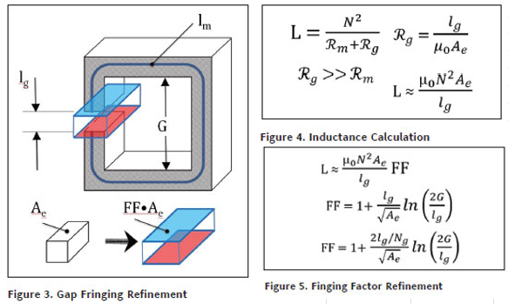
FF | 1.430 |  |  | d (Peau) | 0.212 | mm | Bm | 0.032 | T
e / jambe : | 1.600 | mm |  | X | 8.400 |  | F | 200000.000 | Hz
e total : | 3.200 | mm |  | nw=(Wcu/WFe) | 1.000 |  | Pertes Relatives (@25°C) | 15.197 | kW/m3
Al eq.: | 243.661 | nH/sp² |  | X' | 8.400 |  | Pertes Relatives (@100°C) | 8.510 | kW/m3
n : | 24 | sp |  | Fr=(Rac/Rdc) | 92.386 |  | pertes Core | 0.443 | W
L : | 140.349 | µH |  | Rpac | 0.725 | W
Isat : | 22.79 | A à Bsat |  | Rpdc | 0.00776 | W

Self Avec Ae nom
Ae eff | 604.88 | mm²
Rel Air Gap | 4209865.47 | H-1
Rel Total | 4346851.77 | H-1
Al | 230.05 | nH/sp²
L | 132.51 | µH
Isat : | 24.14 | A à Bsat
L(Magn+AirG) | 95.145 | µH
Fringing factor (FF) | 1.430
L | 136.05 | µH
Isat : | 23.51 | A à Bsat

